60-100-74
 |  |  |  |  | PERMISO TRABAJO EN ALTURAS
 |  |  |  |  |  | 60-100-74
 |  |  |  |  |  | V6/01-02-2015-A5

 |  |  |  |  | PERMISO TRABAJO EN ALTURAS
 |  |  |  |  |  | 60-100-74
 |  |  |  |  |  | V6/01-02-2015-A5

Fecha de expedición (DD MM AA): |  | Hora Inicio (HH MM SS): |  |  |  | No. IDENTIFICACIÓN ARNES
Proceso:
Operación: |  | Hora Finalización (HH MM SS):
Núcleo/Finca: |  | Altura apróximada a la cual se va a desarrollar la actividad (Mts):
Equipo:
Lote:
Descripción General de la actividad y procedimientos de la tarea:

1. VERIFICACIÓN DE CONDICIONES GENERALES DE TRABAJO (Lista de Chequeo)
1.1 CONDICIONES AMBIENTALES (una respuesta negativa invalida el permiso) |  |  |  |  |  | No aplica | Si/No
¿Hay condiciones climaticas normales para realizar la actividad (ausencia de vientos fuertes, lluvia, neblina y tormentas eléctricas)
¿La supercie es apropiada para realizar la actividad? (ausencia de humedad en estructura metálicas o el árbol no presenta fatiga o excesiva curvatura)
¿En un radio de 8,6 metros donde se realizarála actividad esta excento de redes electricas?
¿Se ha controlado el riesgo biológico? (Avispas, abejas, serpientes, alacranes, plantas urticantes)
1.2 CONDICIONES PERSONALES (una respuesta negativa invalida el permiso) |  |  |  |  |  | No aplica | Si/No
¿Los trabajadores son mayores de edad?
¿Los trabajadores saben leer y/o escribir?, en caso contrario ¿Hubo una persona que le explicó el contenido del presente documento y demás directrices de seguridad para realizar el trabajo seguro en alturas?
¿Los trabajadores tienen una experiencia mínima de seis (06) meses realizando trabajo en alturas o cumple con las 40 horas de capacitacion en el cargo a desempeñar?
¿Los trabajadores tienen formación con base en la Res. 1409 del 2012 y la Res. 1903 del 2013?
¿Los trabajadores tienen certificado médico de aptitud psicofísica para realizar trabajo en alturas?
¿Los Trabajadores poseen sus documentos personales y su afiliación vigente a la seguridad social?
¿Los Trabajadores que realizarán el trabajo han recibido instrucciones y precauciones a seguir en la tarea?
¿Los Trabajadores que harán la tarea están capacitados para desarrollar trabajos en altura?
1.3 VERIFICACION DE EQUIPO (una respuesta negativa invalida el permiso) |  |  |  |  |  | No aplica | Si/No
Elmentos de protección personal
¿Se aplicó el formato Revisión pre uso uso del equipo para trabajos en altura?
1.4 SISTEMA DE ASEGURAMIENTO (una respuesta negativa invalida el permiso) |  |  |  |  |  | No aplica | Si/No
Anclaje
¿Los anclajes están fijos a un elemento estructural sólido (2,275 kg)?
¿El diámetro del fuste soporta (2.275Kg)?
¿El anclaje sólo es usado por un Trabajador?
¿El Trabajador realiza el ascenso asegurado desde el piso?
Freno de seguridad: |  |  |  |  |  | No aplica | Si/No
¿El trabajador conoce el sistema de frenado de seguridad?
¿El freno de seguridad se encuentra funcional?
Línea de vida |  |  |  |  |  | No aplica | Si/No
¿La línea de vida está certificada para resistir la tensión de caída de una persona?
¿La línea de vida vertical no presenta nudos ni uniones?
¿La línea de vida es exclusiva para el ancla del personal?
¿La línea de vida está protegida contra bordes agudos o aristas vivas que puedan romperla?
Control de caída de objetos y Señalización |  |  |  |  |  | No aplica | Si/No
¿El área bajo la zona de trabajo está señalizada y aislada para evitar el ingreso de personas ajenas a la actividad?
¿Para subir o bajar objetos de trabajo se hace uso de portaherramientas o manila?

 |  |  |  |  | PERMISO TRABAJO EN ALTURAS
 |  |  |  |  |  | 60-100-74
 |  |  |  |  |  | V6/01-02-2015-A5

1.5 VIGÍA Y SISTEMA DE RESPUESTA ANTE EMERGENCIAS (una respuesta negativa invalida el permiso) |  |  |  |  |  | No aplica | Si/No

¿Se tiene identificado en el sitio la persona capacitada en primeros auxilios?
¿El botiqúin y la camilla rígida se encuentran listos en la zona de trabajo?
¿Existe el plan de emergencias y es conocido por los involucrados en la tarea?
¿Se verificaron las comunicaciones hacia el exterior para casos de emergencia?
¿Se verificó un medio de transporte adecuado en caso de accidente?
¿Está presente el segundo juego de EPP para rescate?
1.6 DELARACIÓN DE ESTADO DE SALUD FÍSICO Y MENTAL |  |  |  |  | Firmas y Nro. De Cédula
Yo declaro encontrarme en condiciones físicas y mentales apropiadas para realizar la actividad y libre de consumo de alcohol o cualquier otra sustancia sicoactiva en las últimas 24 horas |  |  |  |  | 1.
 |  |  |  |  | 2.
 |  |  |  |  | 3.
La autorización de este trabajo es personal e intransferible y cubre sólo una solicitud de trabajo, el cambio de persona o de fecha de realización de la actividad requiere una nueva autorización

VALIDEZ DEL PERMISO |  |  |  | CIERRE DEL PERMISO |  |  | Si/No
Este permiso es válido para ( ) Ascenso(s) y Descenso(s) |  |  |  | Finalización normal
 |  |  |  | Área Limpia y Ordenada
 |  |  |  | Se aplicó la revisión post uso del equipo para trabajos en altura

Nombre(s) y Apellido(s) de los trabajadores autorizados |  |  | Cargo |  | Firma y Nro. De Cédula de los autorizados
1. |  |  | 1. |  | 1.
2. |  |  | 2. |  | 2.
3. |  |  | 3. |  | 3.
La actividad requiere de Ayudante de Seguridad (SI/NO):
Nombre(s) y Apellido(s), firma de la persona que autoriza la labor
1.
Cargo: |  |  |  |  | Firma y Nro. De Cédula del Ayudante

Coordinador de TSA |  | Firma y Nro. De Cédula |  |  | Firma y Nro. De Cédula del Supervisor
Nombre(s) y Apellido(s) del facilitador de la lectura del documento
1. |  |  |  |  | Firma y Nro. De Cédula del Facilitador

TABLA DE DISTANCIAS MAXIMAS DE CAÍDA
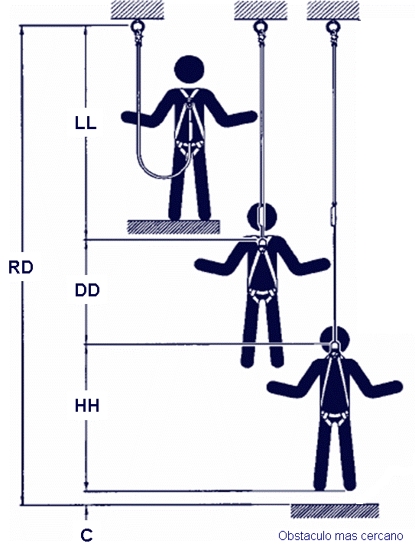
 | Valor (m)
LL: Longitud de eslinga | 1,80 máximo
DD: Desaceleración del sistema de absorción de energía. | 1,07
HH: Estatura del trabajador
C: Factor de seguridad | 0,6
Elongación de Arnés | 0,3
RD: LL+DD+HH+C+ Elongación de arnés
RD: Es la distancia requerida desde debajo de la superficie de trabajo (pies del trabajador) hasta el obstáculo mas cercano (1m distancia de seguridad)
Nota: debe existir una superficie libre bajo el trabajador para interrumpir una caída antes de que este se golpee contra un nivel inferior o un obstáculo.

